Worksheet
 | Alklima B.V.
 | Van Hennaertweg 29
 | 2952 CA Alblasserdam
 | NEDERLAND
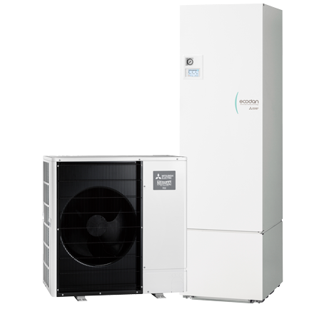
Code | ZCR-M60V-300E SET
Product | Zubadan Inverter SHWM60, Cilinder-unit 300 liter

Subsidie
Naam |  | Waarde | Eenheid
ISDE meldcode |  | KA27304
ISDE Subsidie bedrag per 1-01-2026 |  | € 2575,-

Vermogen & prestaties
Naam |  | Waarde | Eenheid
Verwarmingsvermogen bij 7/35°C volgens EN 14511 |  | 5 | kW
Max. Verwarmingsvermogen bij -10/35°C |  | 8 | kW
COP bij -10/35°C |  | 3.1
SCOP toepassing bij lage temperatuur (35 °C) bij gemiddelde omstandigheden |  | 4.8
Energie-efficiëntieklasse ruimteverwarming (35°C) bij gemiddelde omstandigheden |  | A+++ [D - A+++]
COP bij 7/35°C volgens EN 14511 |  | 5.05
Koelvermogen bij 35/18°C volgens EN 14511 |  | 3.00 - 8.80 | kW
EER bij 35/18°C |  | 5.4
Minimaal koelvermogen A20/W18 |  | 3.5 | kW
Energie-efficiëntieklasse waterverwarming |  | A+ [F - A+]

Elektrische gegevens
Naam |  | Waarde | Eenheid
Aansluitspanning |  | 230 | V
Aansluiting voeding |  | Op buiten-unit
Afzekering (traag) |  | 16 | A
Begrenzing max. opgenomen elektrisch vermogen |  | 13.5 | A
Bekabeling tussen buiten- en binnen-unit |  | 4x 1,5mm^2
Met elektrisch verwarmingselement |  | Ja
Vermogen elektrisch verwarmingselement |  | 2 | kW
Afzekering elektrisch verwarmingselement |  | 16 | A
Aansluiting voeding elektrisch element |  | Op binnendeel

Technische gegevens
Naam |  | Waarde | Eenheid
PED categorie in overeenstemming met 2014/68/EU |  | 2
Type koudemiddel (GWP) |  | R32 (675)
Koudemiddelinhoud |  | 1.8 | kg
Voorgevuld tot x meter leidinglengte |  | 35 | m
Max. leidinglengte |  | 50 | m
Max. verwarmingsaanvoertemperatuur |  | 70 | °C
Debiet afgiftesysteem |  | 0.432 - 1.37 | m3/h
Max. hoogteverschil |  | 30 | m
Minimale waterzijdige inhoud |  | 4 | l
Luchtdebiet buitendeel |  | 3480 | m3/h
Moduleringspercentage |  | 29.00 - 100.00 | %

Geluidsprestaties
Naam |  | Waarde | Eenheid
Geluidsprestatieniveau binnenunit (volgens EN 12102 bij 0/35 °C) |  | 41 | dB(A)
Geluidsprestatieniveau buitenunit (volgens EN 12102 bij 0/35 °C) |  | 54 | dB(A)
Geluidsdrukniveau binnenunit volgens EN 12102 bij 0/35 °C op 1 m. afstand |  | 29 | dB
Geluidsdrukniveau buitenunit volgens EN 12102 bij 0/35 °C op 1 m. afstand |  | 40 | dB

Afmetingen & aansluitingen
Naam |  | Waarde | Eenheid
Nom. diameter afgiftesysteem |  | 1" (25)
Nom. diameter warm tapwater |  | 3/4" (20)
Koelleiding diameters |  | 1/4" - 5/8"
Afmetingen binnen-unit (HxBxD) |  | 2050 x 595 x 680 | mm
Gewicht binnenunit |  | 109 | kg
Afmetingen buiten-unit (HxBxD) |  | 1040 × 1050 × 480 | mm
Gewicht buitenunit |  | 106 | kg
Nom. diameter koud tapwater |  | 3/4" (20)
Tankvolume |  | 300 | l
Capaciteitsprofiel |  | XL

Uitvoering & werking
Naam |  | Waarde | Eenheid
Werkingsbereik verwarmen |  | -30 - 24 | °C
Werkingsbereik warm tapwater |  | -30 - 42 | °C
Werkingsbereik koelen |  | 10 - 52 | °C
Min. koelingsaanvoertemperatuur |  | 5 | °C
Geschikt voor warm tapwater |  | Ja
Geschikt voor actieve koeling |  | Ja

